Hoja1
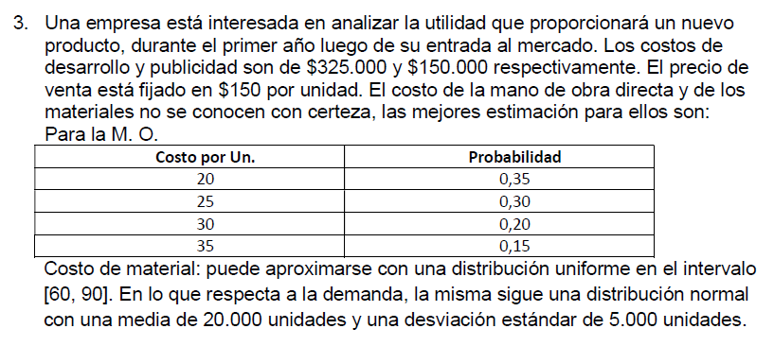
Distribucion uniforme

Costo desarrollo: |  | 325000 |  |  |  |  |  | Costo de mano de material:
Costo publicidad: |  | 150000 |  |  |  |  |  | D. Uniforme | X=a+R(b-a) = 60+r(90-60)
Precio de venta: |  | 150 | $/unidad |  |  |  |  | Min (a) | $ 60.00
 |  |  |  |  |  |  |  | Máx (b) | $ 90.00

Tabla de costo de mano de obra: |  |  |  |  |  |  |  | Demanda:
Costo MDO |  | Probabilidad |  | Prob. Acumuladas |  | Rango |  | D. Normal | X= µ ± Z*σ
20 |  | 0.35 |  | 0.35 |  | 0.00 | 0.34 | Media (µ) | 20000
25 |  | 0.30 |  | 0.65 |  | 0.35 | 0.64 | Desv. Est. (σ) | 5000
30 |  | 0.20 |  | 0.85 |  | 0.65 | 0.84
35 |  | 0.15 |  | 1.00 |  | 0.85 | 0.99

Dia | RMO | $ MDO | $ MP |  | Z |  | Demanda | Costo total | Ingreso neto
1 | 0.22 | $ 20.00 | $ 66.60 |  | -0.77 |  | 16139.033929 | $ 1,872,640.34 | $ 548,214.75
2 | 0.50 | $ 25.00 | $ 75.00 |  | 0.00 |  | 20000 | $ 2,475,000.00 | $ 525,000.00
3 | 0.13 | $ 20.00 | $ 63.90 |  | -1.13 |  | 14368.044355 | $ 1,680,478.92 | $ 474,727.73
4 | 0.36 | $ 25.00 | $ 70.80 |  | -0.36 |  | 18207.706034 | $ 2,219,298.24 | $ 511,857.67
5 | 0.91 | $ 35.00 | $ 87.30 |  | 1.34 |  | 26703.775168 | $ 3,740,871.70 | $ 264,694.57
6 | 0.10 | $ 20.00 | $ 63.00 |  | -1.28 |  | 13592.242172 | $ 1,603,156.10 | $ 435,680.23
7 | 0.72 | $ 30.00 | $ 81.60 |  | 0.58 |  | 22914.207536 | $ 3,032,225.56 | $ 404,905.57
8 | 0.74 | $ 30.00 | $ 82.20 |  | 0.64 |  | 23216.727027 | $ 3,079,916.77 | $ 402,592.28
9 | 0.76 | $ 30.00 | $ 82.80 |  | 0.71 |  | 23531.512814 | $ 3,129,354.65 | $ 400,372.28
10 | 0.82 | $ 30.00 | $ 84.60 |  | 0.92 |  | 24576.825439 | $ 3,291,504.20 | $ 395,019.62
Resultados prom: |  | $ 26.50 | $ 75.78 |  | Resultados prom: |  | $ 20,325.01 | $ 2,612,444.65 | $ 436,306.47

